根据报价单进行延保成本核算的需求2026
需求提出时间 | 2026.01.29
需求简述 | 根据报价单核算延保服务成本

前端页面需求
1 | 在页面上增加一个按钮“导入报价单”
2 | 如下字段手工填写

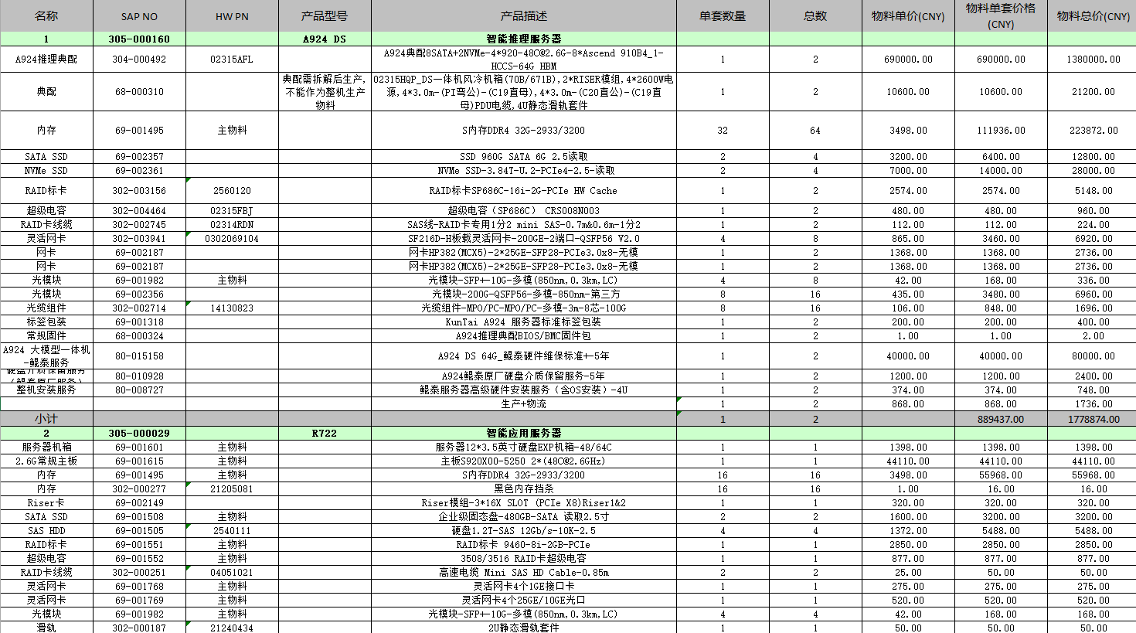
核算逻辑 | 导入报价单后先进行不需要的物料删除：
 | 1.如果有物料的物料单价为0，删除记录
 | 2.如有非电子料，删除记录
 | 3.如有SAP NO包含"80-","690-"删除记录
 | 4.如果SAP为空，删除记录
 | 5.总数列为0或者为空，删除记录
 | 将数据进行透视
 | 1.将报价单中物料按照SAP NO进行汇总，同一编号的物料总数列求和
 | 2.304/309对照备件测算系统中的“物料BOM”进行拆解。如拆解后有重复物料，则数量进行求和
 | 3. 69料号不用转换，302的也不用转换
 | 4.部件成本价取报价单中“物料单价(CNY)",相同的SAP NO取第一个查询的价格

 | 备件&ASP上门成本中各列数据的取值方法

 | 物料号：取报价单中的"SAP NO"经过删除拆解后的SAP NO
 | 69料号列：为空，不取值
 | 描述：取报价单中"产品描述"
 | 个数：取上面计算出来的汇总“总数”
 | 部件成本价获取方法： 1）在报价系统中获取成本价/1.13,获取未税价； 2）如报价系统中没有该物料号，则查询可替换料成本（替代料关系在备件测算系统-物料逻辑-捆绑料号“下，取第一个可替代料的成本，除以1.13获取未税价 3）如果没有可替换料，直接使用报价单中的“物料单价(CNY)/1.13，

